筛查数据
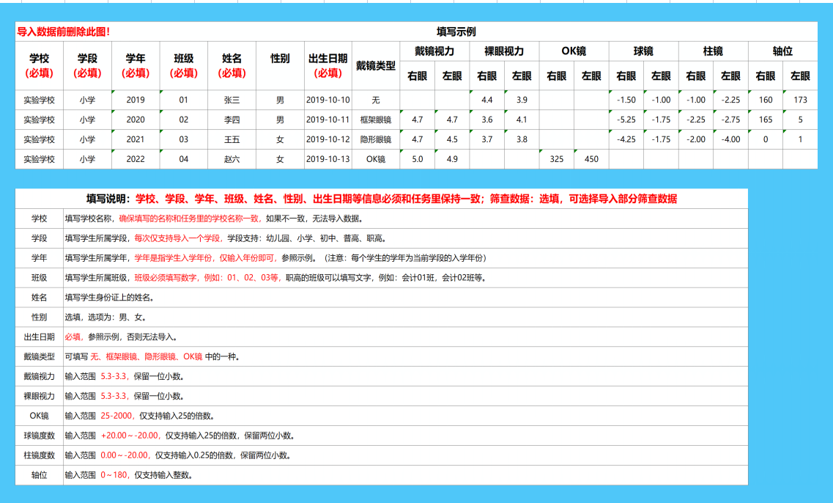
学校 （必填） | 学段 （必填） | 学年 （必填） | 班级 （必填） | 姓名 （必填） | 学籍号码 | 性别 （必填） | 出生日期 （必填） | 戴镜类型 | 戴镜视力-右眼 | 戴镜视力-左眼 | 裸眼视力-右眼 | 裸眼视力-左眼 | OK镜-右眼 | OK镜-左眼 | 球镜-右眼 | 球镜-左眼 | 柱镜-右眼 | 柱镜-左眼 | 轴位-右眼 | 轴位-左眼

